Закупка cronier-mac
Фото | Наименование | Цена | Кол-во | Сумма
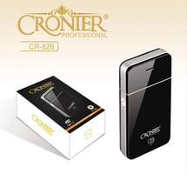 | CR-826 | 300.00 | 3 | 900.00
 | KC-3035 | 1,200.00 | 1 | 1,200.00
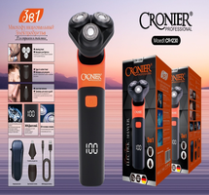 | CR-1230 | 650.00 | 1 | 650.00
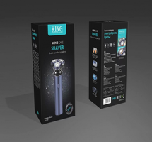 | KP-1002 | 700.00 | 1 | 700.00
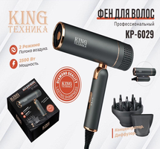 | KP-6029 | 1,150.00 | 1 | 1,150.00
Итого: 5 позиций |  |  | 7 | 4,600.00

